工作表1
订单编号：1772
业务员： | 阿伟（Mack_bobo）
下单内容： | 款式/皮料/颜色： |  | 来料/ 杏色美洲/ mini凯莉2代/ 半手缝/ 金扣 开完的肚子和尾巴各开一个欧版短夹/ 机车
 | 五金： |  | 金色
 | 工艺/Logo： |  | 半手缝/ 无
下单日期： | 2018-04-19
预计出货日期： | 2018-05-04
其他备注：
参考图片： | 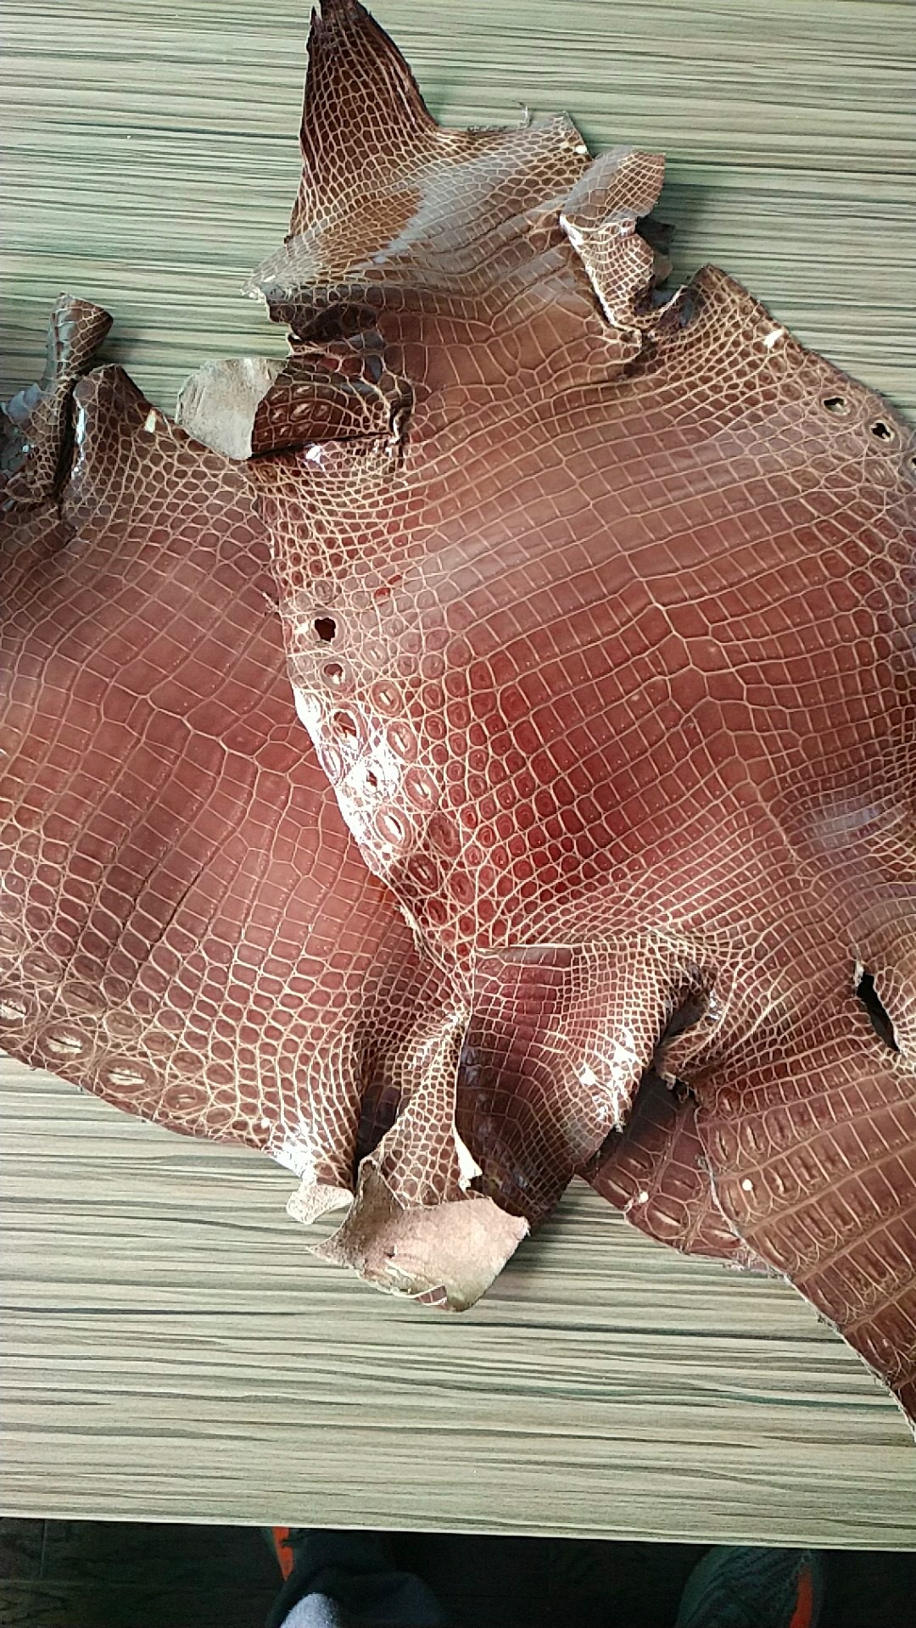

开料 | 铲皮 | 拖料 | 台面 | 油边 | 打斩/ 缝线

五金/ 包装/ QC |  | 技术管理 |  | 厂长签字

